Tecnicas Basicas
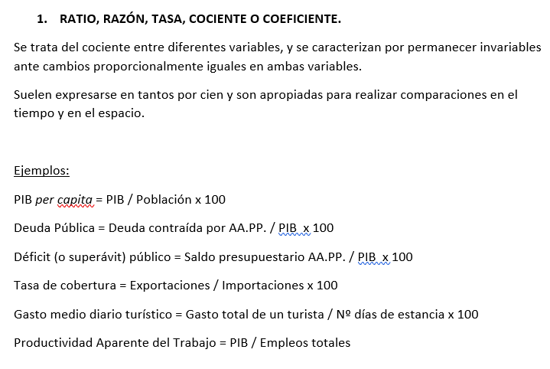

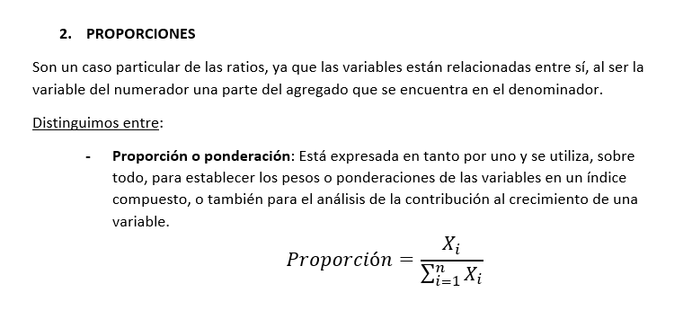

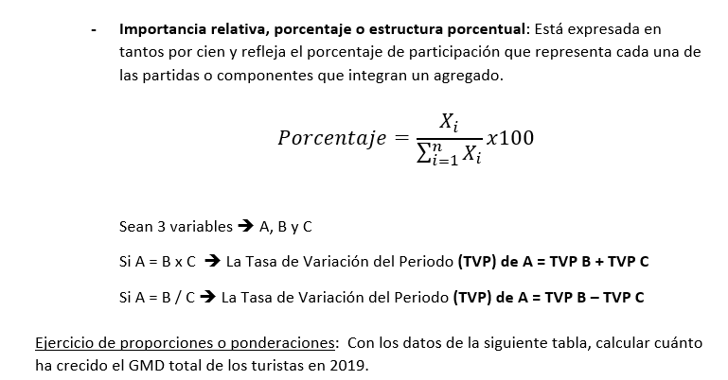

 |  |  |  |  | Tasa Variacion de Precios x Ponderacion

 |  | GMD 2018 (€) | VAR. PRECIOS 2019 | PONDERACIÓN | VARIAC. PONDERADA
 | Alojamiento | 54.82 | 2.5 | 0.52971301575 | 1.3242825394
 | Transporte | 9.25 | 3 | 0.089380616485 | 0.26814184945
 | Restauración | 17.95 | 2.3 | 0.17344670983 | 0.3989274326
 | Visitas, museos y monumentos | 4.51 | 1.2 | 0.043579089767 | 0.052294907721
 | Regalos y souvenirs | 4.32 | 2.6 | 0.041743163591 | 0.10853222534
 | Otras compras | 12.64 | 1.9 | 0.12213740458 | 0.2320610687
 | TOTAL | 103.49 |  | 1 | 2.3842400232 | --> * 100 + 1 = | 1.0238424002

 | Gasto Medio de 2018 * 1,02384 = 105,95 (GMD 2019)

 | Nº empresas
 | 2019 | %
1. Agricultura | 26,269 | 6.3868377993
2. Industria manufacturera | 67,614 | 16.439135519
3. Energía y agua | 4,625 | 1.1244860795
4. Construcción | 12,983 | 3.1565843827
5. Servicios tradicionales | 253,344 | 61.59606515
6. Servicios avanzados | 46,464 | 11.29689107
TOTAL | 411,299

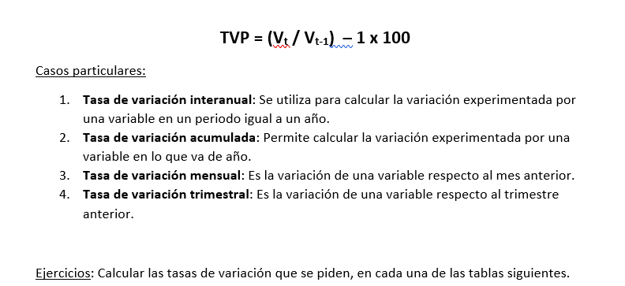

 | Año 2018 | Año 2019 | TVP
Agricultura | 17,892 | 18,495 | 3.370221328
Industria | 90,993 | 96,756 | 6.3334542218
Construcción | 39,512 | 40,608 | 2.7738408585
Servicios | 278,041 | 293,062 | 5.4024406472
TOTAL | 426,438 | 448,921 | 5.2722787369

 | IPC |  |  | IPC
 | Ocio y cultura |  |  | Ocio y cultura
2017M01 | 96.24 |  | 2018M01 | 92.97
2017M02 | 95.94 |  | 2018M02 | 96.23
2017M03 | 96.04 |  | 2018M03 | 100.45
2017M04 | 104.33 |  | 2018M04 | 97.27
2017M05 | 92.05 |  | 2018M05 | 97.79
2017M06 | 94.73 |  | 2018M06 | 98.66
2017M07 | 104.64 |  | 2018M07 | 105.38
2017M08 | 105.8 |  | 2018M08 | 105.21
2017M09 | 95.95 |  | 2018M09 | 98.35
2017M10 | 92.77
2017M11 | 90.85
2017M12 | 100.42

 |  | TV IPC
TV interanual en agosto 2018 = |  | -0.55765595463
TV acumulada en agosto 2018 = |  | 4.7699661422
TV mensual abril y sept. 2018 = |  | 105.96333538
 | Apr-18 | -3.1657541065
 | May-18 | 0.53459442788
 | Jun-18 | 0.88966151958
 | Jul-18 | 6.8112710318
 | Aug-18 | -0.16132093376
 | Sep-18 | -6.5202927478
TV trimestral (T3/T2 de 2018) = |  | 5.1818058014
 | Media T2 | 97.906666667
 | Media T3 | 102.98

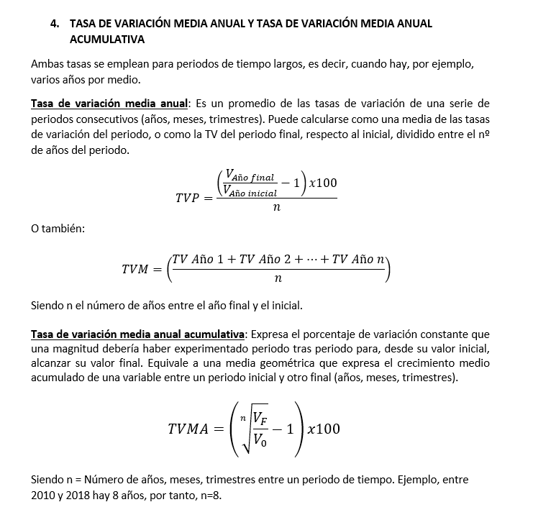

 | PIB sector industrial | TV interanual
 | (Mill. €)
2010 | 110,584
2011 | 111,906 | 1.1954713159
2012 | 111,215 | -0.61748252998
2013 | 109,821 | -1.2534280448
2014 | 113,020 | 2.9129219366
2015 | 118,725 | 5.0477791541
2016 | 126,471 | 6.5243209097
2017 | 137,020 | 8.3410426106 |  | TVM = 3.16
 | Media TVP | 3.1643750503
 | (VF/Vi * 100)/n | 3.4151155941
 | TVMA 2010-17 | 3.1095305946

 | PIB sector turismo (prec. Ctes, Base 2010) | TV interanuales
2007 | 110.25 | 10.25
2008 | 107.41 | 7.41
2009 | 98.28 | -1.72
2010 | 100 | 0
2011 | 101 | 1
2012 | 99.5 | -0.5
2013 | 99.4 | -0.6 | TVMA 2007-2013 | -1.7118190068
2014 | 103.1 | 3.1
2015 | 107.3 | 7.3
2016 | 114.2 | 14.2
2017 | 120.6 | 20.6 | TVMA 2013-2017 | -4.7182403257

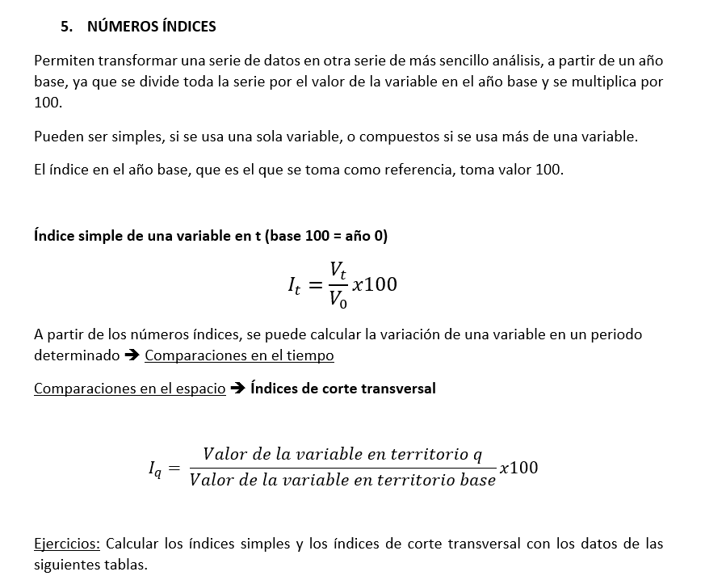

 | 2010 | 2011 | 2012 | 2013 | 2014 | 2015 | 2016 | 2017
PIB sector industrial (mil. €) | 110,584 | 111,906 | 111,215 | 109,821 | 113,020 | 118,725 | 126,471 | 137,020
Nº índices | 100 | 101.19547132 | 100.57060696 | 99.310026767 | 102.20285032 | 107.3618245 | 114.36645446 | 123.90580916
Base 100=Año 2010
INGRESOS POR TURISMO | (Miles Mill. $) |  | Índices corte transversal Respecto a España
 | 2009 | 2010 | 2009 | 2010
1 Estados Unidos | 94.2 | 103.5 | 177.06766917 | 197.14285714
2 España | 53.2 | 52.5 | 100 | 100
3 Francia | 49.4 | 46.3 | 92.857142857 | 88.19047619
4 China | 39.7 | 45.8 | 74.62406015 | 87.238095238
5 Italia | 40.2 | 38.8 | 75.563909774 | 73.904761905
6 Alemania | 34.6 | 34.7 | 65.037593985 | 66.095238095
7 Reino Unido | 30.1 | 30.4 | 56.578947368 | 57.904761905
8 Australia | 25.4 | 30.1 | 47.744360902 | 57.333333333
9 Hong Kong (China) | 16.4 | 23 | 30.827067669 | 43.80952381
10 Turquía | 21.3 | 20.8 | 40.037593985 | 39.619047619

Cambio de base de una serie de índices

Índices de volumen encadenados |  | Índices de volumen encadenados |  |  | Serie enlazada (Base 100=2008)
(año 2000 = 100) |  | (año 2008 = 100)
2000 | 100 |  |  | 90.991810737
2001 | 101.7 |  |  | 92.53867152
2002 | 100 |  |  | 90.991810737
2003 | 102.2 |  |  | 92.993630573
2004 | 103.7 |  |  | 94.358507734
2005 | 106.8 |  |  | 97.179253867
2006 | 110.5 |  |  | 100.54595086
2007 | 112.8 |  |  | 102.63876251
2008 | 109.9 | 2008 | 100 | 100
2009 |  | 2009 | 91.5 | 91.5
2010 |  | 2010 | 93.1 | 93.1
2011 |  | 2011 | 95.1 | 95.1
2012 |  | 2012 | 92.8 | 92.8

Millones de € | 2014 | 2015 | Ponderación 2014 | TV interanual | Contribuc. Crecim. Agregado
Gasto en Consumo final de los Hogares | 47,836 | 50,342 | 0.42325252168 | 5.2387323355 | 2.2173066714
Gasto en Consumo final de las AA.PP | 1,982 | 1,977 | 0.017536719165 | -0.25227043391 | -0.004423995753
Formación bruta de capital | 12,919 | 13,767 | 0.11430720227 | 6.5639755399 | 0.7503096797
Exportaciones de bienes y servicios | 56,200 | 59,213 | 0.49725712263 | 5.3612099644 | 2.6658998407
Importaciones de bienes y servicios | 5,917 | 6,574 | 0.052353565741 | 11.103599797 | 0.58131304194
PIB prec. Merc. | 113,020 | 118,725 | 1.1047071315 | 5.0477791541 | 5.5763176297

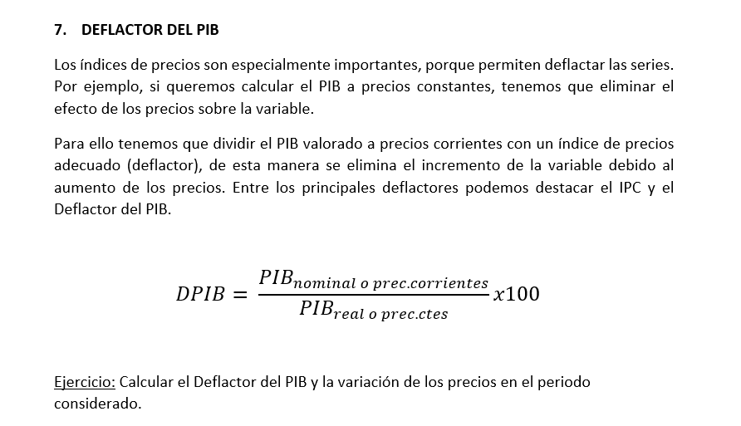

 | PIB industria prec. Corr | Indices volumen (Base 100= 2010) | PIB industria prec. Ctes | Indices PIB nominal | DPIB 1 | TV precios
2010 | 110,583.80 | 100 | 110,583.80 | 100 | 100 |  |  | PIB nominal en valores monetarios:
2011 | 111,905.90 | 101 | 111689.638 | 101.19556391 | 100.19362763 | 0.19362763088
2012 | 111,215.30 | 99.5 | 110030.881 | 100.57106014 | 101.07644235 | 0.88281471806 |  | DPIB = PIB nominal / PIB real * 100
2013 | 109,820.50 | 99.4 | 109920.2972 | 99.309754232 | 99.909209489 | -1.1672328604
2014 | 113,020.20 | 103.1 | 114011.8978 | 102.20321602 | 99.130180429 | -0.77902905927
2015 | 118,724.90 | 107.3 | 118656.4174 | 107.36192824 | 100.05771504 | 0.92753461175
2016(P) | 126,470.60 | 114.2 | 126286.6996 | 114.36629958 | 100.14562135 | 0.087906311471
2017(A) | 137,019.50 | 120.6 | 133364.0628 | 123.90558111 | 102.74094619 | 2.5953248389 |  | PIB nominal en valores monetarios y PIB real en indices de volumen
 |  |  |  |  |  |  |  |  | a. Convertir el PIB norminal en nº de indices --> DPIB = Nº Indices PIB Nominal / Indices de volumen x 100

 |  |  |  |  |  |  |  | b. Convertir los indices de volumen en valores monetarios--> Reglas de ties DPIB = PIB nominal / PIB real x 100

Ejercicios T1
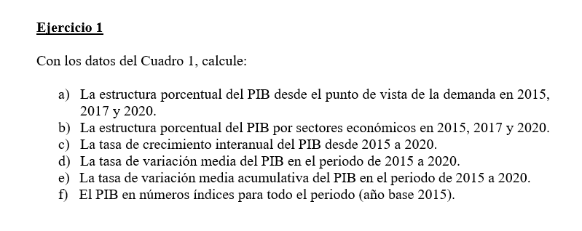

 |  | 2015 | 2016 | 2017 | 2018 | 2019 (P) | 2020 (A) |  |  | a) Estructura porcentual desde el punto de vista en 2015, 2017 y 2020.
 | Demanda
 | Gasto en consumo final | 840,125 | 860,543 | 894,434 | 924,163 | 947,966 | 873,276
 | Formación bruta de capital | 204,702 | 208,882 | 225,532 | 246,403 | 259,949 | 232,144 |  |  |  | 2015 | 2016 | 2017 | 2018 | 2019 (P) | 2020 (A)
 | - Formación bruta de capital fijo | 194,122 | 200,048 | 216,932 | 233,996 | 249,887 | 227,599 |  |  | Demanda
 | - Variación de existencias y adquisiciones menos cesiones de objetos valiosos | 10,580 | 8,834 | 8,600 | 12,407 | 10,062 | 4,545 |  |  | Gasto en consumo final | 77.963 |  | 76.982 |  |  | 77.836
 | Exportaciones de bienes y servicios | 362,356 | 377,370 | 408,390 | 423,097 | 434,967 | 343,551 |  |  | Formación bruta de capital | 18.996 |  | 19.411 |  |  | 20.691
 | Importaciones de bienes y servicios | 329,593 | 332,955 | 366,489 | 390,404 | 398,507 | 327,023 |  |  | - Formación bruta de capital fijo | 18.014 |  | 18.671 |  |  | 20.286
 |  |  |  |  |  |  |  |  |  | - Variación de existencias y adquisiciones menos cesiones de objetos valiosos | 0.982 |  | 0.740 |  |  | 0.405
 | PIB A PRECIOS DE MERCADO | 1,077,590 | 1,113,840 | 1,161,867 | 1,203,259 | 1,244,375 | 1,121,948 |  |  | Exportaciones de bienes y servicios | 33.627 |  | 35.149 |  |  | 30.621
 | Oferta |  |  |  |  |  |  |  |  | Importaciones de bienes y servicios | -30.586 |  | -31.543 |  |  | -29.148
 | Agricultura, ganadería, silvicultura y pesca | 29,476 | 31,474 | 32,399 | 33,181 | 32,287 | 35,319 |  |  |  | 0.000 |  | 0.000 |  |  | 0.000
 | Industria | 160,015 | 163,489 | 171,001 | 174,727 | 179,996 | 164,803 |  |  | PIB A PRECIOS DE MERCADO | 100 | 0 | 100 | 0 | 0 | 100
 | Construcción | 56,440 | 59,374 | 62,070 | 64,467 | 70,715 | 63,742
 | Servicios | 732,538 | 756,351 | 787,710 | 816,445 | 845,483 | 760,257
 | VAB precios básicos | 978,469 | 1,010,688 | 1,053,180 | 1,088,820 | 1,128,481 | 1,024,121 |  |  | b) Estructura porcentual del PIB por sectores Economicos en 2015, 2017 y 2020.
 | Impuestos netos sobre los productos | 99,121 | 103,152 | 108,687 | 114,439 | 115,894 | 97,827
 | PIB A PRECIOS DE MERCADO | 1,077,590 | 1,113,840 | 1,161,867 | 1,203,259 | 1,244,375 | 1,121,948

 |  |  |  |  |  |  |  |  |  |  | 2015 | 2016 | 2017 | 2018 | 2019 (P) | 2020 (A)
 |  |  |  |  |  |  |  |  |  | Oferta
 |  |  |  |  |  |  |  |  |  | Agricultura, ganadería, silvicultura y pesca | 2.735 |  | 2.789 |  |  | 3.148
 |  |  |  |  |  |  |  |  |  | Industria | 14.849 |  | 14.718 |  |  | 14.689
 |  |  |  |  |  |  |  |  |  | Construcción | 5.238 |  | 5.342 |  |  | 5.681
 |  |  |  |  |  |  |  |  |  | Servicios | 67.979 |  | 67.797 |  |  | 67.762
 |  |  |  |  |  |  |  |  |  | VAB precios básicos | 90.802 |  | 90.645 |  |  | 91.281
 |  |  |  |  |  |  |  |  |  | Impuestos netos sobre los productos | 9.198 |  | 9.355 |  |  | 8.719
 |  |  |  |  |  |  |  |  |  | PIB A PRECIOS DE MERCADO | 100 | 0 | 100 | 0 | 0 | 100

 |  |  |  |  |  |  |  |  |  | c) La tasa de crecimiento interanual del PIB desde 2015 y 2020.

 |  |  |  |  |  |  |  |  |  |  | 2016 | 2017 | 2018 | 2019 (P) | 2020 (A)
 |  |  |  |  |  |  |  |  |  | TV Interanual | 3.36 | 4.31 | 3.56 | 3.42 | -9.84

 |  |  |  |  |  |  |  |  |  | d) La tasa de variacion media del PIB en el periodo de 2015 a 2020.

 |  |  |  |  |  |  |  |  |  | METODO 1 --> | 0.96

 |  |  |  |  |  |  |  |  |  | METODO 2 --> | 0.82328158205

 |  |  |  |  |  |  |  |  |  | e) La tasa de variacion media acumulativa del PIB en el periodo de 2015 a 2020.

 |  |  |  |  |  |  |  |  |  | TVMA (2015-2020) --> |  | 0.81005118401

 |  |  |  |  |  |  |  |  |  | f) El PIB en numero indices para todo el periodo (año base 2015)

 |  |  |  |  |  |  |  |  |  |  | 2015 | 2016 | 2017 | 2018 | 2019 (P) | 2020 (A)
 |  |  |  |  |  |  |  |  |  | Oferta | 100 | 103.36398816 | 107.82087807 | 111.66204215 | 115.47759352 | 104.11640791

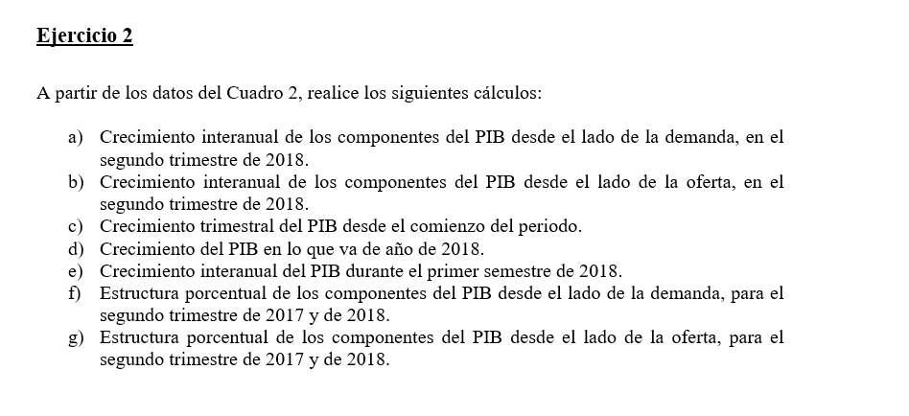

 |  |  |  |  |  |  |  |  |  | a) Crecimiento interanual de los componentes del PIB desde el lado de la demanada, en el segundo trimestre
 |  | 2017 |  |  |  | 2018
 |  | T I | T II | T III | T IV | T I | T II |  |  |  | 2018
 | PIB a precios de mercado | 104.2 | 105.1 | 105.8 | 106.5 | 107.3 | 107.9 |  |  |  | TV Interanual T2
 | DEMANDA |  |  |  |  |  |  |  |  | PIB a precios de mercado |  | 2.6641294006
 | Gasto en consumo final | 98.8 | 99.5 | 100.1 | 100.7 | 101.3 | 101.7 |  |  | DEMANDA
 | Gasto en consumo final de los hogares | 99.3 | 100.1 | 100.8 | 101.3 | 102.1 | 102.3 |  |  | Gasto en consumo final |  | 2.2110552764
 | Gasto en consumo final de las ISFLSH | 118.1 | 119.2 | 120.2 | 120.8 | 123.1 | 123.9 |  |  | Gasto en consumo final de los hogares |  | 2.1978021978
 | Gasto en consumo final de las AAPP | 96.3 | 96.7 | 97.1 | 97.5 | 98.1 | 98.8 |  |  | Gasto en consumo final de las ISFLSH |  | 3.9429530201
 | Formación bruta de capital | 98.6 | 99.1 | 100.7 | 101.6 | 102.3 | 105 |  |  | Gasto en consumo final de las AAPP |  | 2.1716649431
 | Formación bruta de capital fijo | 98 | 98.6 | 100 | 100.7 | 101.5 | 104.2 |  |  | Formación bruta de capital |  | 5.9535822402
 | DEMANDA NACIONAL | 98.6 | 99.2 | 100.1 | 100.7 | 101.4 | 102.2 |  |  | Formación bruta de capital fijo |  | 5.6795131846
 | Exportaciones de bienes y servicios | 133.8 | 135.2 | 136 | 136.3 | 138.1 | 136.8 |  |  | DEMANDA NACIONAL |  | 3.0241935484
 | Importaciones de bienes y servicios | 111.2 | 111.7 | 112.9 | 112.9 | 114.3 | 114 |  |  | Exportaciones de bienes y servicios |  | 1.1834319527
 | OFERTA |  |  |  |  |  |  |  |  | Importaciones de bienes y servicios |  | 2.0590868397
 | Agricultura, ganadería, silvicultura y pesca | 114.5 | 114.1 | 115.4 | 114.1 | 118.3 | 120.6
 | Industria | 103.5 | 104.8 | 105.4 | 107.4 | 106.4 | 107.9 |  |  | b) Crecimiento interanual de los componentes del PIB desde el lado de la oferta en el segundo trimestre
 | Construcción | 75.1 | 75.9 | 76.8 | 77.9 | 79.6 | 80.9
 | Servicios | 107.1 | 107.9 | 108.6 | 109 | 109.9 | 110.2
 | Impuestos netos sobre los productos | 104.8 | 106.6 | 107.2 | 107.9 | 109.5 | 109.8 |  |  |  | 2018
 |  |  |  |  |  |  |  |  |  |  | TV Interanual T2
 |  |  |  |  |  |  |  |  |  | PIB a precios de mercado |  | 2.6641294006
 |  |  |  |  |  |  |  |  |  | OFERTA
 |  |  |  |  |  |  |  |  |  | Agricultura, ganadería, silvicultura y pesca |  | 5.6967572305
 |  |  |  |  |  |  |  |  |  | Industria |  | 2.9580152672
 |  |  |  |  |  |  |  |  |  | Construcción |  | 6.5876152833
 |  |  |  |  |  |  |  |  |  | Servicios |  | 2.1316033364
 |  |  |  |  |  |  |  |  |  | Impuestos netos sobre los productos |  | 3.0018761726

 |  |  |  |  |  |  |  |  |  | c) Crecimiento trimestral del PIB desde el comienzo del periodo.

 |  |  |  |  |  |  |  |  |  | TV Trimestral

 |  |  |  |  |  |  |  |  |  | 2017 |  |  |  | 2018
 |  |  |  |  |  |  |  |  |  | T I | T II | T III | T IV | T I | T II
 |  |  |  |  |  |  |  |  | PIB a precios de mercado |  | 0.86372360845 | 0.66603235014 | 0.66162570888 | 0.75117370892 | 0.55917986952

 |  |  |  |  |  |  |  |  |  | d) Crecimiento del PIB en lo que va de año de 2018.

 |  |  |  |  |  |  |  |  | T1-T2 | 1.3103535784

 |  |  |  |  |  |  |  |  |  | e) Crecimiento interanual del PIB durante el primer semestre de 2018.

 |  |  |  |  |  |  |  | Media 1 Sem 2018 |  | 107.6

 |  |  |  |  |  |  |  | Media 1 Sem 2017 |  | 104.65

 |  |  |  |  |  |  |  | TV Interanual 1 sem 2018 |  | 2.8189202102

EJERCICIO 3

 |  |  |  |  | a) La tasa de crecimiento interanual del PIB desde 2005 a 2019, a precios corrientes y a precios constantes ¿A qué se debe la diferencia entre ambas tasas?

 |  | PIB prec. Corrientes | PIB prec. Constantes
 | 2005 | 927,357 | 1,028,667 |  |  |  | Incluye la TV qi cantidad producible de b y S. TV p precios de los b y S.
 | 2006 | 1,003,823 | 1,070,909 |  |  |  | |
 | 2007 | 1,075,539 | 1,109,487 |  |  |  | v
 | 2008 | 1,109,541 | 1,119,400 |  |  |  | TV PIB prec corr | TV PIB prec cts | DPIB | TV DPIB
 | 2009 | 1,069,323 | 1,077,267 |  |  | 2005 |  |  | 90.151331772 |  |  |  | Porque la corrientes hace referencia a la cantidad producida y a los precios, sin embargo en precios constantes solo a los precios.
 | 2010 | 1,072,709 | 1,078,991 |  |  | 2006 | 8.2455839553 | 4.1064795507 | 93.735602185 | 3.9758374526
 | 2011 | 1,063,763 | 1,070,155 |  |  | 2007 | 7.1442873893 | 3.6023602379 | 96.940207501 | 3.4187707146
 | 2012 | 1,031,099 | 1,038,581 |  |  | 2008 | 3.1613916371 | 0.89347599386 | 99.119260318 | 2.2478318057
 | 2013 | 1,020,348 | 1,023,603 |  |  | 2009 | -3.6247421231 | -3.7638913704 | 99.262578358 | 0.14459151483
 | 2014 | 1,032,158 | 1,037,827 |  |  | 2010 | 0.31664894517 | 0.16003460609 | 99.417789398 | 0.15636410241
 | 2015 | 1,077,590 | 1,077,590 |  |  | 2011 | -0.83396335819 | -0.81891322541 | 99.402703347 | -0.015174397929
 | 2016 | 1,113,840 | 1,110,241 |  |  | 2012 | -3.0706087728 | -2.9504137251 | 99.279593984 | -0.12384910881
 | 2017 | 1,161,867 | 1,143,323 |  |  | 2013 | -1.0426738849 | -1.4421600241 | 99.682005621 | 0.40533167057
 | 2018 | 1,203,259 | 1,169,401 |  |  | 2014 | 1.1574482431 | 1.3896012419 | 99.453762525 | -0.22897121193
 | 2019 (P) | 1,244,375 | 1,193,862 |  |  | 2015 | 4.4016516851 | 3.8313707391 | 100 | 0.54923761672
 |  |  |  |  |  | 2016 | 3.3639881588 | 3.0300021344 | 100.32416385 | 0.32416385271
 |  |  |  |  |  | 2017 | 4.3118401207 | 2.9797134136 | 101.62193886 | 1.2935816802
 |  |  |  |  |  | 2018 | 3.5625420121 | 2.2808952501 | 102.89532846 | 1.2530656472
 |  |  |  |  |  | 2019 (P) | 3.4170531864 | 2.0917546676 | 104.23105853 | 1.2981445202

 |  |  |  |  | b) El deflactor implícito del PIB, en base 2015, desde el año 2005 a 2019. Explique el significado del mismo y las diferencias entre los distintos años.

 |  |  |  |  | SI es por debajo de 100 quiere decir que decrece el PIB y si es mayor que 100 hay un incremento del PIB

 | PIB prec. Corrientes | Índices de Volumen |  |  |  |  |  | a) La tasa de crecimiento interanual del PIB desde 2010 a 2020 a precios corrientes y constantes ¿A qué se debe la diferencia entre ambas tasas?
2010 | 1,072,709 | 100.13
2011 | 1,063,763 | 99.31 |  |  |  |  |  | b) El deflactor implícito del PIB desde 2010 a 2020.
2012 | 1,031,099 | 96.38
2013 | 1,020,348 | 94.99 |  |  |  |  |  |  | TV PIB prec corr | TV PIB prec cts | Indices PIB nominal | PIB prec cts | DPIB | TV DPIB |  | Por lo mismo de antes, uno tiene cantidad y precios y el otro solo precios
2014 | 1,032,158 | 96.31 |  |  |  |  |  | 2010 |  |  | 99.547044794 | 1078990.867 | 99.417801652
2015 | 1,077,590 | 100 |  |  |  |  |  | 2011 | -0.83396335819 | -0.818935384 | 98.716858917 | 1070154.629 | 99.402737808 | -0.015152059767
2016 | 1,113,840 | 103.03 |  |  |  |  |  | 2012 | -3.0706087728 | -2.9503574665 | 95.685650387 | 1038581.242 | 99.279570851 | -0.1239070059
2017 | 1,161,867 | 106.1 |  |  |  |  |  | 2013 | -1.0426738849 | -1.442207927 | 94.687961098 | 1023602.741 | 99.682030844 | 0.40538047139
2018 | 1,203,259 | 108.52 |  |  |  |  |  | 2014 | 1.1574482431 | 1.38961996 | 95.783925241 | 1037826.929 | 99.453769329 | -0.22898963123
2019 (P) | 1,244,375 | 110.79 |  |  |  |  |  | 2015 | 4.4016516851 | 3.8313778424 | 100 | 1077590 | 100 | 0.54923073793
2020 (A) | 1,121,948 | 98.8 |  |  |  |  |  | 2016 | 3.3639881588 | 3.03 | 103.36398816 | 1110240.977 | 100.32416593 | 0.32416593105
 |  |  |  |  |  |  |  | 2017 | 4.3118401207 | 2.9797146462 | 107.82087807 | 1143322.99 | 101.62193975 | 1.2935804678
 |  |  |  |  |  |  |  | 2018 | 3.5625420121 | 2.2808671065 | 111.66204215 | 1169400.668 | 102.89535768 | 1.253093508
 |  |  |  |  |  |  |  | 2019 (P) | 3.4170531864 | 2.091780317 | 115.47759352 | 1193861.961 | 104.23106194 | 1.2981190702
 |  |  |  |  |  |  |  | 2020 (A) | -9.8384329483 | -10.822276379 | 104.11640791 | 1064658.92 | 105.38097967 | 1.1032390047

 |  |  |  |  |  |  |  | c) Calcular el crecimiento de los precios en los periodos 2010-2015 y 2016-2020, utilizando tasas de variación medias anuales acumulativas.

 |  |  |  |  |  |  |  | TVMA 2010-2015 |  | 0.11684816016

 |  |  |  |  |  |  |  | TVMA 2016-2020 |  | 1.2369770199

EJERCICIO 5

 | 1995 | 2000 | 2005 | 2010 | 2015 | 2020 (A) |  |  |  | a) El deflactor implícito del PIB para todos los años.
PIB pm (precios corrientes) | 42.74 | 60.12 | 86.06 | 99.55 | 100 | 104.12
PIB pm (volumen) | 66.46 | 81.22 | 95.46 | 100.13 | 100 | 98.8 |  |  |  |  | 1995 | 2000 | 2005 | 2010 | 2015 | 2020 (A)
 |  |  |  |  |  |  |  |  |  | DPIB | 64.309359013 | 74.02117705 | 90.152943641 | 99.420753021 | 100 | 105.38461538

 |  |  |  |  |  |  |  |  |  | b) ¿Cuánto crecieron los precios entre 1995 y 2005? ¿Y entre 2005 y 2020?

 |  |  |  |  |  |  |  |  |  |  | TVMA | TV Media |  | Donde mas crecen los precios fueron de 2000 a 2005
 |  |  |  |  |  |  |  |  |  | 1995-2005 | 3.4357274381 | 4.0186350828
 |  |  |  |  |  |  |  |  |  | 2005-2020 | 1.0461614638 | 1.1263578779

 |  |  |  |  |  |  |  |  |  | C) Cuál es el año base de la serie del DPIB obtenida en el punto a)? ¿Y el de la serie del PIB pm en términos de volumen?

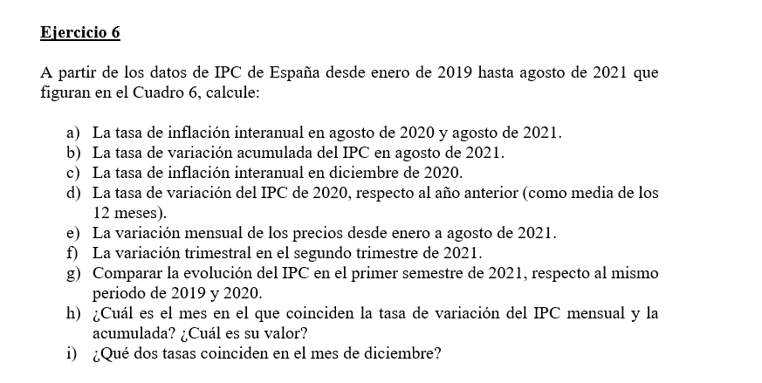

 | 2019M01 | 103.07 |  | 2020M01 | 104.2 |  | 2021M01 | 104.68 |  | a) La tasa de inflación interanual en agosto de 2020 y agosto de 2021.
 | 2019M02 | 103.32 |  | 2020M02 | 104.08 |  | 2021M02 | 104.06
 | 2019M03 | 103.7 |  | 2020M03 | 103.68 |  | 2021M03 | 105.07
 | 2019M04 | 104.74 |  | 2020M04 | 103.99 |  | 2021M04 | 106.31 |  | TV Interanual de agosto 2020: |  | -0.51863234729
 | 2019M05 | 104.95 |  | 2020M05 | 103.99 |  | 2021M05 | 106.81
 | 2019M06 | 104.82 |  | 2020M06 | 104.47 |  | 2021M06 | 107.32 |  | TV Interanual de agosto 2021: |  | 3.3017957135
 | 2019M07 | 104.17 |  | 2020M07 | 103.53 |  | 2021M07 | 106.51
 | 2019M08 | 104.12 |  | 2020M08 | 103.58 |  | 2021M08 | 107
 | 2019M09 | 104.12 |  | 2020M09 | 103.73 |  |  |  |  | b) La tasa de variación acumulada del IPC en agosto de 2021.
 | 2019M10 | 105.13 |  | 2020M10 | 104.28
 | 2019M11 | 105.3 |  | 2020M11 | 104.45
 | 2019M12 | 105.23 |  | 2020M12 | 104.67 |  |  |  |  | TV acumulada de agosto 2021: |  | 2.2260437566 |  | Es la variacion de ese mes respecto a diciembre del anterior
 |  |  |  |  |  |  |  |  |  |  |  | 0.27558266526

 |  |  |  |  |  |  |  |  |  | c) La tasa de inflación interanual en diciembre de 2020.

 |  |  |  |  |  |  |  |  |  | TV Interanual de diciembre 2020: |  | -0.5321676328

 |  |  |  |  |  |  |  |  |  | d) La tasa de variación del IPC de 2020, respecto al año anterior (como media de los 12 meses).

 |  |  |  |  |  |  |  |  |  | Media 2019: | 104.38916667
 |  |  |  |  |  |  |  |  |  | Media 2020: | 104.05416667
 |  |  |  |  |  |  |  |  |  | TV Interanual de diciembre 2020: |  | -0.32091452657

 |  |  |  |  |  |  |  |  |  | e) La variación mensual de los precios desde enero a agosto de 2021.

 |  |  |  |  |  |  |  |  |  | Meses | TV Mensual
 |  |  |  |  |  |  |  |  |  | 2021M01 | 0.0095538358651
 |  |  |  |  |  |  |  |  |  | 2021M02 | -0.59228123806
 |  |  |  |  |  |  |  |  |  | 2021M03 | 0.97059388814
 |  |  |  |  |  |  |  |  |  | 2021M04 | 1.1801656039
 |  |  |  |  |  |  |  |  |  | 2021M05 | 0.47032264133
 |  |  |  |  |  |  |  |  |  | 2021M06 | 0.47748338171
 |  |  |  |  |  |  |  |  |  | 2021M07 | -0.75475214312
 |  |  |  |  |  |  |  |  |  | 2021M08 | 0.46005069946

 |  |  |  |  |  |  |  |  |  | f) La variación trimestral en el segundo trimestre de 2021.

 |  |  |  |  |  |  |  |  |  | TV Trimestral 2T 2021: |  | 2.1127433798

 |  |  |  |  |  |  |  |  |  | Media 2T 2021: | 106.81333333
 |  |  |  |  |  |  |  |  |  | Media 1T 2021: | 104.60333333

 |  |  |  |  |  |  |  |  |  | g) Comparar la evolución del IPC en el primer semestre de 2021, respecto al mismo periodo de 2019 y 2020.

 |  |  |  |  |  |  |  |  |  | Media 1 Semetre 2019: |  | 104.1

 |  |  |  |  |  |  |  |  |  | Media 1 Semetre 2020: |  | 104.06833333

 |  |  |  |  |  |  |  |  |  | Media 1 Semetre 2021: |  | 105.70833333

 |  |  |  |  |  |  |  |  |  | TV Semestral 20-19: |  | -0.03041946846
 |  |  |  |  |  |  |  |  |  | TV Semestral 21-20: |  | 1.5758876379

 |  |  |  |  |  |  |  |  |  | h) ¿Cuál es el mes en el que coinciden la tasa de variación del IPC mensual y la acumulada? ¿Cuál es su valor?

 |  |  |  |  |  |  |  |  |  | En el mes de enero, porque la forma de calculo es la misma, es decir, cuando lo compara con respecto a diciembre del año anterior.

 |  |  |  |  |  |  |  |  |  | i) ¿Qué dos tasas coinciden en el mes de diciembre?

 |  |  |  |  |  |  |  |  |  | La acumulada en diciembre de un año se hace en referencia de diciembre del año anterior porque coinciden.
 |  |  |  |  |  |  |  |  |  | Y el interanual

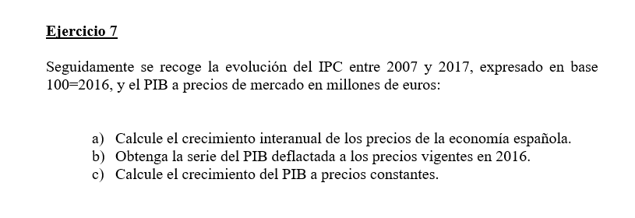

 | IPC media anual | PIB pm corrientes |  |  | a) Calcule el crecimiento interanual de los precios de la economía española.
2007 | 89.05 | 1,080,807
2008 | 92.68 | 1,116,225
2009 | 92.41 | 1,079,052 |  |  | TV Interanual IPC
2010 | 94.08 | 1,080,935 |  |  | 2007
2011 | 97.08 | 1,070,449 |  |  | 2008 | 4.0763615946
2012 | 99.46 | 1,039,815 |  |  | 2009 | -0.29132498921
2013 | 100.86 | 1,025,693 |  |  | 2010 | 1.8071637269
2014 | 100.71 | 1,037,820 |  |  | 2011 | 3.1887755102
2015 | 100.2 | 1,081,165 |  |  | 2012 | 2.4515863206
2016 | 100 | 1,118,743 |  |  | 2013 | 1.4076010456
2017 | 101.96 | 1,166,319 |  |  | 2014 | -0.14872099941
 |  |  |  |  | 2015 | -0.50640452785
 |  |  |  |  | 2016 | -0.1996007984
 |  |  |  |  | 2017 | 1.96

 |  |  |  |  | b) Obtenga la serie del PIB deflactada a los precios vigentes en 2016.

 |  |  |  |  | Dividir el PIB a precios corrientes entre el ipc de ese año

 |  |  |  |  | PIB deflactada 2016: |  | 1118743
 |  |  |  |  | PIB real = PIB nominal / IPC x 100

 |  |  |  |  | PIB Deflactado
 |  |  |  |  | 2007 | 1213708.0292
 |  |  |  |  | 2008 | 1204386.0596
 |  |  |  |  | 2009 | 1167678.8226
 |  |  |  |  | 2010 | 1148953.0187
 |  |  |  |  | 2011 | 1102646.2711
 |  |  |  |  | 2012 | 1045460.4866
 |  |  |  |  | 2013 | 1016947.2536
 |  |  |  |  | 2014 | 1030503.4257
 |  |  |  |  | 2015 | 1079006.986
 |  |  |  |  | 2016 | 1118743
 |  |  |  |  | 2017 | 1143898.5877

 |  |  |  |  | c) Calcule el crecimiento del PIB a precios constantes.

 |  |  |  |  | TV PIB Deflactado
 |  |  |  | 2007
 |  |  |  | 2008 | -0.76805701314
 |  |  |  | 2009 | -3.0477965624
 |  |  |  | 2010 | -1.6036776182
 |  |  |  | 2011 | -4.0303430024
 |  |  |  | 2012 | -5.1862311592
 |  |  |  | 2013 | -2.7273372235
 |  |  |  | 2014 | 1.3330260749
 |  |  |  | 2015 | 4.7067830287
 |  |  |  | 2016 | 3.6826465896
 |  |  |  | 2017 | 2.2485582195

Producto interior bruto a precios de mercado y sus componentes
Precios corrientes
Unidad: millones de euros
Demanda | 2018 | 2019 (P) | Ponderacion 2018 | TV Interanual | Contribuc. Crecim. Agregado
Gasto en consumo final | 924,163 | 947,966 | 0.76804993771 | 2.5756278925 | 1.9782108424
Formación bruta de capital | 246,403 | 259,949 | 0.20477968584 | 5.4974980012 | 1.1257759136
Formación bruta de capital fijo | 233,996 | 249,887 | 0.19446852257 | 6.7911417289 | 1.3206632986
Variación de existencias | 9,964 | 7,473 | 0.0082808439413 | -25 | -0.20702109853
Adquisiciones menos cesiones de objetos valiosos | 2,443 | 2,589 | 0.0020303193244 | 5.9762586983 | 0.012133713523
Exportaciones de bienes y servicios | 423,097 | 434,967 | 0.35162587606 | 2.8055032298 | 0.98648753095
Importaciones de bienes y servicios | 390,404 | 398,507 | 0.32445549961 | 2.0755422588 | 0.67342110053
PRODUCTO INTERIOR BRUTO A PRECIOS DE MERCADO | 1,203,259 | 1,244,375 | 1 | 3.4170531864 | 3.4170531864

(P) Estimación provisional
Fuente: INE.

Producto interior bruto a precios de mercado y sus componentes
Precios corrientes
Unidad: millones de euros
Oferta | 2018 | 2019 (P) | Ponderacion 2018 | TV Interanual | Contribuc. Crecim. Agregado
Agricultura, ganadería, silvicultura y pesca | 33,181 | 32,287 | 0.027575941672 | -2.6943130105 | -0.074298218422
Industria | 174,727 | 179,996 | 0.1452114632 | 3.0155614187 | 0.43789408598
Construcción | 64,467 | 70,715 | 0.053576993814 | 9.6917802907 | 0.51925645268
Servicios | 816,445 | 845,483 | 0.6785280642 | 3.5566388428 | 2.4132792691
Impuestos menos subvenciones sobre los productos | 114,439 | 115,894 | 0.095107537114 | 1.2714197083 | 0.1209215971
PRODUCTO INTERIOR BRUTO A PRECIOS DE MERCADO | 1,203,259 | 1,244,375 | 1 | 3.4170531864 | 3.4170531864

Ejercicios T2
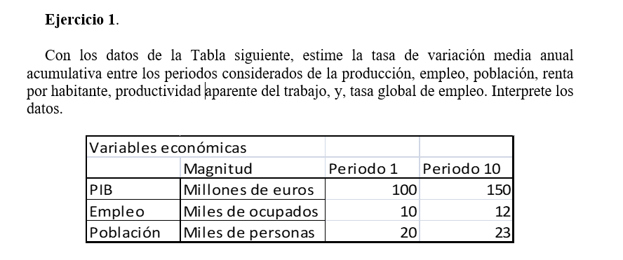
Ej

 |  | Variables Economicas

 |  |  | Magnitud | Periodo 1 | Periodo 10 | TV MA
 |  | PIB | Millones de euros | 100 | 150 | 4.6081918643
 |  | Empleo | Millones de ocupados | 10 | 12 | 2.0464535677
 |  | Población | Millones de personas | 20 | 23 | 1.5650307834

 |  | Renta/hab |  | 5000 | 6521.7391304 | 2.9962685557
 |  | PAT |  | 10000 | 12500 | 2.5103648457
 |  | Tasa global de empleo |  | 50 | 52.173913043 | 0.47400446843

 | Modelo corto: |  |  |  | Modelo extendido
 | Ꜭ PIB pc ~= Ꜭ PAT + Ꜭ Tasa Empleo |  |  |  | Ꜭ PIB pc ~= Ꜭ PAT + Ꜭ Tasa Empleo + Ꜭ P.A per Capita

 | PIB/Poblacion ==> PAT[[ PIB/Empleo ]] x T.Global.Empleo [[ Empleo/Poblacion ]]

 | Durante este periodo de crecimiento del Pib capita se ha debido al crecimineto de PAT que aporta 2.5 puntos sobre 3.

 |  | PIB prec. corr. (Millones €) | Indices Volumen | Población (Miles) | Población Activa (Miles) | Nº Ocupados (Miles) |  |  |  | PIB/Poblacion ==> PAT[[ PIB/Empleo ]] x T.Global.Empleo [[ Empleo/Poblacion ]]
 | 2005 | 930,566 | 94.86 | 44,708.96 | 21,140.55 | 19,207.00
 | 2006 | 1,007,974 | 98.82 | 45,200.74 | 21,779.98 | 19,939.10 |  |  |  | Lo podemos subdividir la tasa de empleo:
 | 2007 | 1,080,807 | 102.55 | 46,157.82 | 22,426.10 | 20,579.93
 | 2008 | 1,116,207 | 103.69 | 46,745.81 | 23,065.55 | 20,469.65 |  |  |  | Empleo/PET o PA x PET o PA / Poblacion |  |  |  | --> Poblacion Activa per Capita
 | 2009 | 1,079,034 | 99.99 | 47,021.03 | 23,260.40 | 19,106.85 |  |  |  | |
 | 2010 | 1,080,913 | 100 | 47,190.49 | 23,364.60 | 18,724.48 |  |  |  | v
 | 2011 | 1,070,413 | 99 | 47,265.32 | 23,434.08 | 18,421.43 |  |  |  | Tasa de Empleo o Tasa de ocupacion
 | 2012 | 1,042,872 | 96.41 | 47,129.78 | 23,443.70 | 17,632.68
 | 2013 | 1,031,272 | 94.79 | 46,771.34 | 23,190.15 | 17,139.00
 | 2014 | 1,041,160 | 96.08 | 46,624.38 | 22,954.58 | 17,344.18 |  |  |  | Modelo extendido
 |  |  |  |  |  |  |  |  |  | Ꜭ PIB pc ~= Ꜭ PAT + Ꜭ Tasa Empleo + Ꜭ P.A per Capita

 |  |  |  |  |  |  | Tasas de variacion

 |  | PIB real | PIB real per Capita | PAT | T.Empleo | Poblacion Activa per Capita | PIB real per capita | PAT | T.Empleo | P.A per Capita | TV PIB per Capita
 | 2005 | 1025354.0718 | 22,933.97 | 53384.394846 | 90.85 | 0.47
 | 2006 | 1068158.2266 | 23,631.43 | 53571.035132 | 91.55 | 0.48 | 3.04 | 0.35 | 0.76 | 1.90 | 3.02
 | 2007 | 1108476.2815 | 24,014.92 | 53862.004463 | 91.77 | 0.49 | 1.62 | 0.54 | 0.24 | 0.83 | 1.61
 | 2008 | 1120798.6897 | 23,976.45 | 54754.169695 | 88.75 | 0.49 | -0.16 | 1.66 | -3.29 | 1.56 | -0.08
 | 2009 | 1080804.9087 | 22,985.56 | 56566.357547 | 82.14 | 0.49 | -4.13 | 3.31 | -7.44 | 0.25 | -3.88
 | 2010 | 1080913 | 22,905.31 | 57727.263988 | 80.14 | 0.50 | -0.35 | 2.05 | -2.44 | 0.09 | -0.30
 | 2011 | 1070103.87 | 22,640.36 | 58090.162924 | 78.61 | 0.50 | -1.16 | 0.63 | -1.91 | 0.14 | -1.14
 | 2012 | 1042108.2233 | 22,111.46 | 59100.954778 | 75.21 | 0.50 | -2.34 | 1.74 | -4.32 | 0.33 | -2.25
 | 2013 | 1024597.4327 | 21,906.52 | 59781.634442 | 73.91 | 0.50 | -0.93 | 1.15 | -1.74 | -0.32 | -0.91
 | 2014 | 1038541.2104 | 22,274.64 | 59878.369021 | 75.56 | 0.49 | 1.68 | 0.16 | 2.24 | -0.70 | 1.69

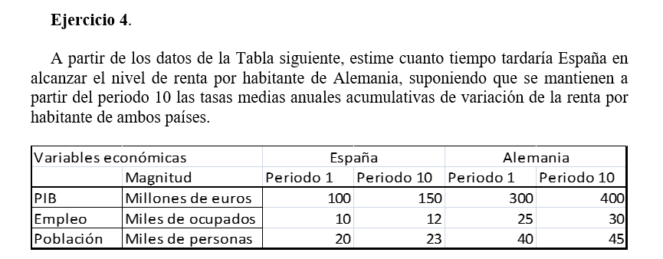

 |  |  |  | España |  | Alemania
 |  |  | Magnitud | Periodo 1 | Periodo 10 | Periodo 1 | Periodo 10
 |  | PIB | Millones de euros | 100 | 150 | 300 | 400
 |  | Empleo | Millones de ocupados | 10 | 12 | 25 | 30
 |  | Población | Millones de personas | 20 | 23 | 40 | 45

 |  | Renta pc |  | 5000 | 6521.7391304 | 7500 | 8888.8888889
 |  | TV MA |  | 2.9962685557 |  | 1.9056980521

 |  | Para lograr que coincidan en el tiempo cuanto tiempo tardaria:

 |  | 6521,7 (1+0,03)^x = 8888,9 (1+0,0191)^x |  |  |  |  | ==> | 1,03 ^ x = 1,363 x (1,0191)^x

 |  | (1,03/1,0191)^x = 1,363 |  |  | ==> | x Ln (1,0107) = Ln ( 1,363) |  |  | ==> | x = 29,1

 | 6521,7 * (1+ X)^15 = 8888,9 * (1,0191)^15

 | X = 1,040313
 | Tasa Crecimiento |  | ==> | 0.040313 | ==> | 4.03%

 |  |  |  |  |  |  |  |  |  | a) Obtener la tasa de progreso técnico en los dos periodos y los tres países, y asigne en % el peso del crecimiento de la productividad del trabajo al avance de la dotación de capital por trabajador y a las mejoras tecnológicas.

 |  | España |  | Alemania |  | Reino Unido |  |  |  |  | España |  | Alemania |  | Reino Unido
 | Variables | 1991-2000 | 2001-2005 | 1991-2000 | 2001-2005 | 1991-2000 | 2001-2005 |  |  | Variables | 1991-2000 | 2001-2005 | 1991-2000 | 2001-2005 | 1991-2000 | 2001-2005
 | Productividad del trabajo | 1.32 | 0.57 | 1.68 | 0.64 | 1.77 | 2.55 |  |  | Ꜭ A | 0.55088 | -0.05952 | 0.81088 | 0.20986 | 1.23034 | 1.4613
 | Dotación de capital por trabajador | 2.09 | 1.83 | 1.94 | 1.07 | 1.21 | 2.85 |  |  | Peso A | 41.733333333 | -10.442105263 | 48.266666667 | 32.790625 | 69.510734463 | 57.305882353
 | Participación de las rentas del capital en el VAB | 0.368 | 0.344 | 0.448 | 0.402 | 0.446 | 0.382 |  |  | Peso Dot. Cap por trabajador | 58.266666667 | 110.44210526 | 51.733333333 | 67.209375 | 30.489265537 | 42.694117647

 | Modelo extendido
 | Ꜭ A (progreso tecnico) ~= Ꜭy (PAT) - <Ꜭk - B Ꜭ h
 |  |  |  |  |  |  |  |  |  | b) Analizar las principales diferencias entre ambos periodos en cuanto a las fuentes de crecimiento de la productividad del trabajo ¿Qué rasgos diferencian a España de Alemania y, sobre todo, de Reino Unidos?

 | Ꜭ A ~= Ꜭy (PAT) - (alfa) * Dotacion de capital por trabajador

 |  |  |  |  |  |  |  |  |  | Podemos ver que hay una diferencia entre España y Alemania, respecto a Reino Unido, los primeros reducen el crecimiento de la tasa del progreso tecnico, cosa que no pasa en Reino Unido. Lo segundo, los primeros paises la tasa de progreso tecnico ha contribuido menos (en peso) que Reino Unido. Ademas en el caso de España hemos reducido la tasa de progreso tecnico (negativo) contribuyendo negativamente.
 | alfa --> Participación de las rentas del capital en el VAB

 | beta --> Participación de las rentas del trabajo en el VAB



 | Contribución al crecimiento del PIB desde la oferta.

 |  | Dato base |  | Particip PIB | T. de var | Cont. Crec | Particip VAB | Cont. Crec
 |  | Periodo 1 | Periodo 2 | Periodo 1 |  | PIB | Periodo 1 | VAB
 | Producto interior bruto | 1,000 | 1,028 | 1 | 2.8 | 2.8 | 1 | 2.8
 | VABPB Agricultura, ganadería, silvicultura y pesca | 34 | 35 | 0.034 | 2.9 | 0.1 | 0.04 | 0.1
 | VABPB Ramas energéticas | 37 | 37 | 0.037 | 0.0 | 0.0 | 0.04 | 0.0
 | VABPB Ramas de la industria | 174 | 176 | 0.174 | 1.1 | 0.2 | 0.20 | 0.2
 | VABPB Rama de la construcción | 72 | 75 | 0.072 | 4.2 | 0.3 | 0.08 | 0.3
 | VABPB Ramas de los servicios de mercado | 432 | 447 | 0.432 | 3.5 | 1.5 | 0.49 | 1.7
 | VABPB Ramas de los servicios no de mercado | 139 | 143 | 0.139 | 2.9 | 0.4 | 0.16 | 0.5
 | IVA que grava los productos | 78 | 78
 | Impuestos netos sobre importaciones | 2 | 2
 | Otros impuestos netos sobre los productos | 32 | 35
 | Impuestos netos | 112 | 115 | 0.112 | 2.7 | 0.3 | 0.0026785714286 | 0.0008
 | Total | 1,000 | 1,028
 | VAB Total | 888 | 913

 |  | 2000 | 2007 | 2011 |  | VAB | 2000 | 2007 | 2011
 | VALOR DE LA PRODUCCIÓN |  |  |  |  | Industria química | 6,497 | 8,473 | 10,554
 | Industria química | 24,008 | 36,451 | 38,846 |  | Fabricación de material de transporte | 11,420 | 13,573 | 13,133
 | Fabricación de material de transporte | 57,425 | 75,050 | 64,332 |  | Construcción | 58,664 | 131,074 | 98,546
 | Construcción | 142,803 | 357,117 | 191,899 |  | Hostelería | 43,407 | 67,198 | 74,688
 | Hostelería | 73,251 | 116,026 | 117,567

 | CONSUMOS INTERMEDIOS |  |  |  |  | % VAB/Valor Prod | 2000 | 2007 | 2011
 | Industria química | 17,511 | 27,978 | 28,292 |  | Industria química | 27.06 | 23.24 | 27.17
 | Fabricación de material de transporte | 46,005 | 61,477 | 51,199 |  | Fabricación de material de transporte | 19.89 | 18.09 | 20.41
 | Construcción | 84,139 | 226,043 | 93,353 |  | Construcción | 41.08 | 36.70 | 51.35
 | Hostelería | 29,844 | 48,828 | 42,879 |  | Hostelería | 59.26 | 57.92 | 63.53

 |  | 2000 | 2007 | 2011 |  | VAB | 2000 | 2007 | 2011
 | REMUNERACIÓN DE ASALARIADOS |  |  |  |  | Industria química | 6,481 | 8,474 | 10,529
 | Industria química | 3,786 | 4,623 | 4,260 |  | Fabricación de material de transporte | 11,599 | 13,836 | 13,396
 | Fabricación de material de transporte | 7,899 | 8,802 | 8,610 |  | Construcción | 57,361 | 129,206 | 96,455
 | Construcción | 31,301 | 63,655 | 42,356 |  | Hostelería | 43,294 | 67,166 | 74,460
 | Hostelería | 17,134 | 23,080 | 24,047

 | EBE/RENTAS MIXTAS |  |  |  |  | % VAB/Remuneracion asalariados | 2000 | 2007 | 2011
 | Industria química | 2,695 | 3,851 | 6,269 |  | Industria química | 58.42 | 54.56 | 40.46
 | Fabricación de material de transporte | 3,700 | 5,034 | 4,786 |  | Fabricación de material de transporte | 68.10 | 63.62 | 64.27
 | Construcción | 26,060 | 65,551 | 54,099 |  | Construcción | 54.57 | 49.27 | 43.91
 | Hostelería | 26,160 | 44,086 | 50,413 |  | Hostelería | 39.58 | 34.36 | 32.30

 | Conclusion: |  |  |  |  | % VAB/Rentas mixtas | 2000 | 2007 | 2011
 | Se da una sustitucion de como se realiza la produccion, el capital como factor esta ganando importancia de lo que es la produccion del sector |  |  |  |  | Industria química | 41.58 | 45.44 | 59.54
 |  |  |  |  |  | Fabricación de material de transporte | 31.90 | 36.38 | 35.73
 |  |  |  |  |  | Construcción | 45.43 | 50.73 | 56.09
 |  |  |  |  |  | Hostelería | 60.42 | 65.64 | 67.70

 |  | Valor de la producción | Exportaciones | Importaciones | CA | Penetración
 | Agricultura | 100 | 40 | 20 | 80 | 0.25
 | Industria | 300 | 100 | 200 | 400 | 0.5
 | Servicios | 600 | 60 | 60 | 600 | 0.1

 | Consumo Aparente = Valor de la produccion + Importaciones - Exportaciones
 | Grado de penetracion Importaciones = Importaciones / Cons Aparente * 100

 |  |  |  | TC | Participación | Descuento de PIB real | Contribución
 | PIB. Componentes de la renta
 | (millones de euros) | 1995 | 1996 | Variac. | Particip. | Var unitaria | Contrib. | Porc.
 | PIB a precios de 1995 | 437,787 | 448,457 | 1.0244
 | PIB a precios corrientes | 437,787 | 464,251 | 1.0604
 | Remuneración de los asalariados | 218,493 | 231,028 | 1.0574 | 0.4991 | 1.0322 | 0.5152 | 49.76
 | Excedente de explotación bruto | 181,266 | 192,230 | 1.0605 | 0.4141 | 1.0353 | 0.4286 | 41.41
 | Impuestos netos sobre la prod. y las import. | 38,028 | 40,993 | 1.0780 | 0.0869 | 1.0523 | 0.0914 | 8.83
 | Empleo (miles) | 13,025 | 13,183 | 1.0121
 | Asalariados (miles) | 10,564 | 10,686 | 1.0115 |  |  | 1.0352 | 100

 | Salarios | 20.683 | 21.620 | 1.0453
 | Productividad | 33.611 | 34.018 | 1.0121
 | Tasa de asalarización | 0.811 | 0.811 | 0.9994
 | Coste Laboral Unitario | 0.615 | 0.636 | 1.0328

 | Deflactor PIB | 1.000 | 1.035 | 1.0352
 | CLU*TA | 0.499 | 0.515 | 1.0322
 | Coste Laboral Unitario REAL | 0.615 | 0.614

 | PRODUCTO INTERIOR BRUTO |  |  | Participación | Variacion unitaria total | Var unit del DEFLACTOR (lo que ha crecido en realidad PIB) | Contribucion
 | Datos brutos. Unidad: millones de euros | 2006 | 2007
 | Remuneración de los asalariados | 464,548 | 502,182 | 0.47196540836 | 1.0810120806 | 1.0437071353 | 0.49259366432 | #DIV/0!
 | Excedente de explotación bruto | 410,363 | 441,918 | 0.41691523991 | 1.0768953341 | 1.0397324548 | 0.43348030585 | #DIV/0!
 | Impuestos netos sobre la prod. y las import. | 109,373 | 109,437 | 0.11111935173 | 1.0005851536 | 0.96605568341 | 0.10734748128 | #DIV/0!
 | PIBpm a precios corrientes | 984,284 | 1,053,537 | 1 | 1.0703587582 | 1.0334214514 | 1.0334214514 | #DIV/0!
 | Empleo equivalente total (miles) | 18,541.8 | 19,092.2 |  | 1.0357427328
 | Empleo equivalente asalariado (miles) | 15,997.0 | 16,540.6 |  | 3.5742732789 | >> del enunciao

 |  | 2006 | 2007
 | Salarios | 29039.69494 | 30360.56733
 | Productividad | 53084.59804 | 55181.54011
 | Tasa de asalarización | 0.86275 | 0.86635
 | Coste Laboral Unitario Nominal | 0.54705 | 0.55019
 | Coste Laboral Unitario Real | 0.15305 | 0.15393
 |  | no puedes comparar 2006 con 2006 es el año base no puedes compararlo con el mismo

Ejercicios T3
 |  |  |  |  | Apartado A)

 | (en miles) | Varones | Mujeres |  |  |  | Totales | Varones | Muejres |  |  | Totales | Varones | Muejres
 | Población de 16 años y más | 18,800.23 | 19,697.03 |  |  | Población de 16 años y más | 38,497.25 | 18,800.23 | 19,697.03 |  | Tasa de Actividad | 60.013702277 | 67.449591694 | 52.916366812
 | Activos | 12,680.68 | 10,422.95 |  |  | Activos | 23,103.63 | 12,680.68 | 10,422.95 |  | Tasa de Empleo | 47.028294229 | 53.144842681 | 41.190230504
 | Ocupados | 9,991.35 | 8,113.25 |  |  | Ocupados | 18,104.60 | 9,991.35 | 8,113.25 |  | Tasa de Paro | 21.637405386 | 21.208058719 | 22.159753237
 |  |  |  |  |  | Parados | 4,999.03 | 2,689.32 | 2,309.70
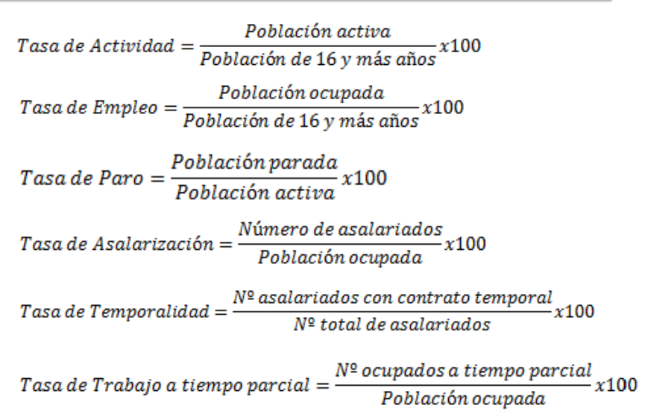
 |  |  |  |  |  |  |  |  |  |  | Formulas:
$$Tasa Empleo=⇒\frac{Ocupados}{Pob 16 años o mas}x100$$

$$Tasa Ocupacion=⇒\frac{Ocupados}{Pob. Activa}x100$$

 |  |  |  | Las tasas de actividad vemos que hay un sesgo bastante importante entre hombre y mujeres, debido a factores socioculturales. |  |  |  |  | De toda la poblacion que podria trabajar en España, (<16), solo un 60% esta dispuesta a hacerlo y en el caso de las mujeres solo el 50%.

 |  |  |  | La poblacion masculina tiene una mayor tasa de empleo, la tasa de paro masculina y femenina no se corresponde a lo anteriormente dicho, en el mercado de trabajo auqnue siempre ha habido una mayor tasa de paro en las mujeres, se debe a que se retira mayormente puestos masculinos por la crisis financiera.

 |  |  |  | Apartado B)

 |  | La tasa de Paro (Aumenta) |  | ==> | (Mantiene) Pob. Activa |  | ==> (Descenso) Empleo --> Misma Cuantia que un (Aumento) Parados
 |  |  |  |  |  |  |  |  |  |  |  |  | Tipo test
 |  |  |  |  | (Incremento) Pob. Activa |  | ==> (Variacion) Parados mas que proporcional al (Variacion) Ocupados

 |  |  |  |  | (Desciende) Pob. Activa |  | ==> (Variacion) Parados menor que (Variacion) Ocupados

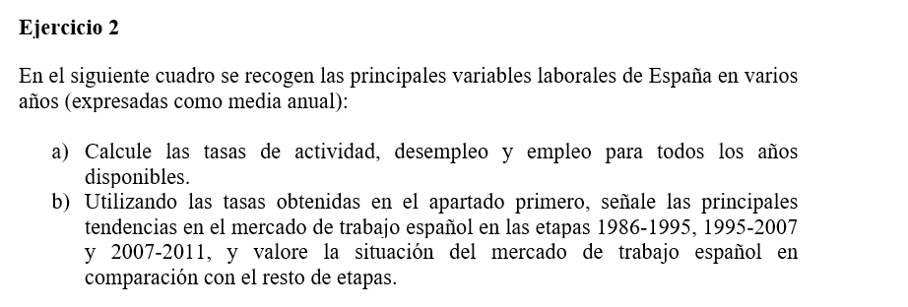

 |  |  |  |  |  |  | Apartado A)
 | Años | Población en edad de trabajar | Población activa | Población ocupada | Población parada |  | Años | Tasa de actividad | Tasa de paro | Tasa de Empleo
 | 1986 | 28,907.50 | 14,183.90 | 11,208.80 | 2,975.10 |  | 1986 | 49.066505232 | 0.21 | 0.38774712445
 | 1995 | 31,847.30 | 16,227.60 | 12,512.10 | 3,715.50 |  | 1995 | 50.954398018 | 0.23 | 0.39287788918
 | 2007 | 37,662.90 | 22,189.90 | 20,356.00 | 1,833.90 |  | 2007 | 58.917130651 | 0.08 | 0.54047882664
 | 2011 | 38,497.30 | 23,103.60 | 18,104.60 | 4,999.00 |  | 2011 | 60.013559392 | 0.22 | 0.47028233149

 |  |  |  |  |  |  |  | Apartado B)
 |  |  | 2014 | 2015 |  |  |  |  |  | 2014 | 2015
 | Población de 16 o más años | Hombres | 18,774 | 18,753 |  |  |  | Tasa de actividad | Hombres | 65.83040375 | 65.696155282
 |  | Mujeres | 19,740 | 19,744 |  |  |  |  | Mujeres | 53.672745694 | 53.69732577
 | Población Activa | Hombres | 12,359 | 12,320
 |  | Mujeres | 10,595 | 10,602 |  |  |  | Poblacion activa 2020 = Poblacion ocupada 2020 + Poblacion parada 2020
 | Población Ocupada | Hombres | 9,443 | 9,760 |  |  |  | Poblacion activa 2020 =17866 + poblacion parada 2020
 |  | Mujeres | 7,902 | 8,106 |  |  |  | Poblacion Activa = Poblacion Parada 2020 / Tasa De Paro x 100
 |  |  |  |  |  |  |  | 17866 + poblacion parada = poblacion parada / tasa de paro x 100
 |  | Poblacion Ocupada |  | 17,866 |  |  |  | Poblacion Parada = 3573'2/0.8
 |  | Poblacion 16 o mas |  | 38,497 |  |  |  | 4466.5
 |  |  |  |  |  |  |  | Poblacion activa = 17866 + 4466,5 ==> 22332,5
 |  |  |  |  |  |  |  | Tasa actividad = 22332,5 / 38497 * 100
 |  |  |  |  |  |  |  | 58.011013845

 |  |  |  |  |  |  |  | Apartado A)

 | (miles de pers.) | Población en edad de trabajar | Población activa | Población ocupada |  |  |  | Población parada | Variacion Poblacion parada | Tasa de Actividad
 | 2001 | 34,067.15 | 18,050.70 | 16,146.27 |  |  | 2001 | 1,904.43 |  | 52.99
 | 2011 | 38,497.30 | 23,103.58 | 18,104.62 |  |  | 2011 | 4,998.96 | 10.13 | 60.01

 |  |  |  |  |  |  |  | Apartado B)

 |  |  |  |  |  |  |  | Tasa de Actividad | Poblacion Activa 2011 | Poblacion Parada 2011
 |  |  |  |  |  |  | 2011 | 0.53 | 20398.043661 | 2,293.42

 |  |  |  |  |  |  | Tasa de Paro | 11.243351074

 | Tasa de Actividad | Tasa de Paro | Poblacion 16 + |  | Poblacion Activa | Poblacion Parada | Poblacion Ocupada
2011 | 59.94 | 22.85 | 38,508,200.00 |  | 23,081,815.08 | 5,274,194.75 | 17,807,620.33

 | Tasa de Actividad | Tasa de Empleo |  | Tasa de Paro
2011 | 74.75 | 57.56

 | TA (16-64) = (Ocupados/Poblacion 16-64) + (Parados/poblacion 16-64)
 | TA (16-64) = TE (16-64) + (Parados/poblacion 16-64)

 | poblacion 16-64 = (parados / 17,19) | 1º ecuacion

 | poblacion 16-64 = poblacion activa/TA

 | poblacion 16-64 = poblacion activa/0,7475 | 2º ecuacion

 | despejamos poblacion 16-64 e igualamos
 | 22,99 = Parados/Pob. Activa | Por lo que TP = 22,99

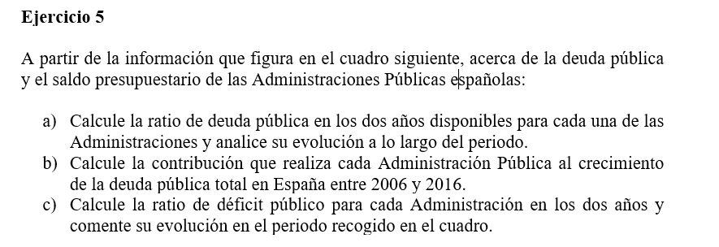

 | SUBSECTORES | 2006 |  | 2016(P)
 | (millones de euros) | Saldo | Deuda | Saldo | Deuda
 | Administración Central | 9,840 | 325,313 | -30,150 | 828,352
 | Comunidades Autónomas | -382 | 58,239 | -9,341 | 236,654
 | Corporaciones Locales | 767 | 27,570 | 6,847 | 27,542
 | Adm. de Seguridad Social | 13,124 | 18,169 | -17,757 | 14,672
 | Total Administr. Públicas | 23,349 | 429,291 | -50,401 | 1,107,220
 | PIB utilizado | 985,547 |  | 1,118,522

$Ratio Deuda Publico=\frac{Deuda de AAPP }{PIB}x$100
 | Apartado A)
 |  | 2006 | 2016 | Variacion
 | Administración Central | 33.008369971 | 74.057729754 | 41.049359783
 | Comunidades Autónomas | 5.9093072172 | 21.157742092 | 15.248434875
 | Corporaciones Locales | 2.7974312742 | 2.4623565741 | -0.33507470008
 | Adm. de Seguridad Social | 1.8435447523 | 1.3117310165 | -0.53181373584
 | Total Administr. Públicas | 43.558653215 | 98.989559436 | 55.430906222

$Ratio Deficit Publico=\frac{Saldo de AAPP }{PIB}x$100
 | Apartado B) |  |  |  |  | Apartado C)

 |  | Ponderacion 2006 | TV | Contribucion |  |  | 2006 | 2016
 | Administración Central | 0.75779133502 | 154.63230796 | 117.17902309 |  | Administración Central | 0.99843031332 | -2.6955214113
 | Comunidades Autónomas | 0.13566322145 | 306.34969694 | 41.560386777 |  | Comunidades Autónomas | -0.038760201188 | -0.83511991718
 | Corporaciones Locales | 0.064222170975 | -0.1015596663 | -0.0065223822535 |  | Corporaciones Locales | 0.077824801861 | 0.61214710126
 | Adm. de Seguridad Social | 0.042323272559 | -19.247069184 | -0.81459895502 |  | Adm. de Seguridad Social | 1.3316462837 | -1.5875414163
 | Total Administr. Públicas | 1 | 157.91828853 | 157.91828853 |  | Total Administr. Públicas | 2.3691411977 | -4.5060356435

$$Presion Fiscal=\frac{Recursos Fiscales}{PIB}x100$$
 |  |  |  |  | Estructura porcentual
 | Concepto (millones de euros corrientes) | 2013 | 2017 |  | 2013 | 2017 | Variacion (diferencia porcentual) | 2013 | 2017
 | Impuestos sobre la producción y las importaciones | 115,010 | 134,863 |  | 33.140940487 | 33.790003533 | 0.64906304584 | 11.212906786 | 11.589533731
 | - IVA | 62,058 | 75,715 |  | 17.88244922 | 18.970437536 | 1.087988317 | 6.0503483986 | 6.5066144637
 | - Otros impuestos | 52,952 | 59,148 |  | 15.258491267 | 14.819565996 | -0.43892527112 | 5.1625583874 | 5.0829192669
 | Imp. corrientes sobre renta, patrimonio, etc. | 105,174 | 118,814 |  | 30.3066279 | 29.768917196 | -0.5377107044 | 10.253945381 | 10.210353178
 | - Impuesto sobre la Renta de las Personas Físicas | 78,775 | 87,162 |  | 22.699570358 | 21.838490082 | -0.86108027591 | 7.6801733072 | 7.4903193539
 | - Impuesto sobre sociedades | 22,203 | 27,351 |  | 6.3979506272 | 6.8528090479 | 0.45485842071 | 2.1646828047 | 2.3504247797
 | - Otros impuestos corrientes | 4,196 | 4,301 |  | 1.2091069149 | 1.0776180657 | -0.1314888492 | 0.4090892694 | 0.36960904455
 | Impuestos sobre el capital | 5,094 | 5,678 |  | 1.4678719315 | 1.4226262211 | -0.045245710367 | 0.49663983278 | 0.48794237502
 | Cotizaciones sociales | 128,217 | 142,908 |  | 36.946630436 | 35.805682988 | -1.1409474474 | 12.500524036 | 12.280885687
 | Ajustes por recaudación incierta | -6,462 | -3,142 |  | -1.8620707541 | -0.78722993779 | 1.0748408163 | -0.63001307409 | -0.27000967635
 | TOTAL RECURSOS FISCALES | 347,033 | 399,121 |  | 100 | 100 |  | 33.834002962 | 34.298705294
 | PIB utilizado | 1,025,693 | 1,163,662

Ejercicios T4
 |  |  |  |  |  |  | Formulas para estudiar:

$$Propension Exp=\frac{Exportaciones}{PIB}x100$$

$$Propension Imp=\frac{Importaciones}{PIB}x100$$

$$Grado Apertura Exterior=\frac{Importaciones+Exportaciones}{PIB}x100$$

$$Tasa Cobertura=\frac{Exportaciones}{Importaciones}x100$$
 | Exportaciones | Importaciones | PIB
Alemania | 768,820 | 682,180 | 2,164,870
España | 205,621 | 223,214 | 780,557
Estados Unidos | 1,046,200 | 1,544,300 | 10,951,300
$$Saldo Comercial=Exportaciones −Importaciones$$
Francia | 407,729 | 390,152 | 1,585,172
Irlanda | 112,759 | 91,981 | 134,786
Luxemburgo | 32,924 | 28,437 | 23,956
$$Saldo Comercial Relativo=\frac{Exportaciones −Importaciones}{Exportaciones+Importaciones}x100$$
Reino Unido | 279,736 | 311,790 | 1,101,144

 | Propensiones |  | Grado de apertura (cuanto de abierta esta la economia)
 | Exportar | Importar
Alemania | 35.5 | 31.5 | 67.0
España | 26.3 | 28.6 | 54.9
Estados Unidos | 9.6 | 14.1 | 23.7
Francia | 25.7 | 24.6 | 50.3
Irlanda | 83.7 | 68.2 | 151.9
Luxemburgo | 137.4 | 118.7 | 256.1
Reino Unido | 25.4 | 28.3 | 53.7

(que parte de las compras cubrimos con las ventas, >100 superavit)
 |  | (si hay superavit o deficit)
 | T de cobertura | S comercial | S C relativo
Alemania | 112.7 | 86,640 | 6.0
España | 92.1 | -17,593 | -4.1
Estados Unidos | 67.7 | -498,100 | -19.2
Francia | 104.5 | 17,577 | 2.2
Irlanda | 122.6 | 20,778 | 10.1
Luxemburgo | 115.8 | 4,487 | 7.3

Es lo mismo que el anterior no hace falta hacerlo

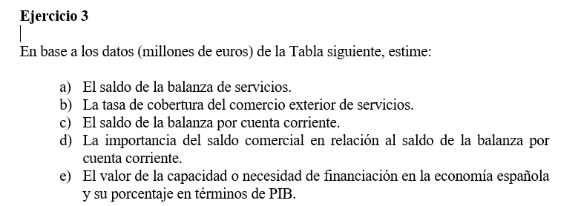

BALANZAS | Ingresos | Pagos | Saldo
Comercial |  |  | -88,459.2 |  | Cobertura servicios | 131.49
Servicios | 93,404.4 | 71,033.4 | 22,371.0 |  | Saldo comercial/saldo corriente | 83.29
Rentas primarias |  |  | -32,912.8 |  | Necesidad de financiación | -9.66
Rentas secundarias |  |  | -7,199.9
$$Tasa de Cobertura=\frac{Ingresos}{Pagos}x100$$
Corriente |  |  | -106,200.9
Capital |  |  | 4,812.0
Corriente y capital |  |  | -101,388.9
$$Necesidad de Financiacion=\frac{Saldo Cuenta Corriente+Saldo Cuenta Capital}{PIB}x100$$
Financiera |  |  | -101,869.0
Errores y omisiones |  |  | 480.1
PIB |  |  | 1,049,800.0

Saldo de cuenta corriente + saldo cuenta capital = Saldo cuenta financiera +/- errores y omisiones
Tasa cobertura = (Ingresos/Pagos) *100
Capacidad/necesidad de financiacion = Saldo cuenta corriente + saldo cuenta capital

AÑO 2017 | INGRESOS | PAGOS | Saldos | Tasa de cobertura
CUENTA CORRIENTE | 470,868 | 449,357 | 21,511 | 105
Balanza comercial | 277,965 | 299,808 | -21,843 | 93
Servicios | 122,861 | 67,391 | 55,470 | 182
- Turismo y viajes | 60,293 | 19,729 | 40,564 | 306
- Servicios no turísticos | 62,568 | 47,661 | 14,907 | 131
Rentas primarias | 54,199 | 55,406 | -1,207 | 98
- Del trabajo | 2,663 | 319 | 2,344 | 835
- De la inversión | 45,767 | 52,474 | -6,707 | 87
- Otras rentas primarias | 5,769 | 2,613 | 3,156 | 221
Rentas secundarias | 15,843 | 26,752 | -10,909 | 59
CUENTA DE CAPITAL | 3,470 | 787 | 2,683 | 441
(Datos en millones de euros)
 | Capacidad de financiacion= |  | 24,194

CUENTA FINANCIERA | VNA | VNP | Saldos
Inversiones Directas | 23,583 | 6,682 | 16,901 | Damos mas inversion directa que la que nos dan, seguimos proceso de internacinalizacion
Inversiones en cartera | 85,703 | 60,403 | 25,300
Otras inversiones | 37,420 | 59,358 | -21,938 | El mundo nos presta mas prestamos de los que nosotros damos, estamos siendo financiados
Derivados financieros | 3,237 | 5,498 | -2,261
Reservas | 3,533 | - | 3,533 | Tenemos liquidez, con reservas de divisas a nuestro favor
(Millones de euros)

Capacidad de financiacion(al ser + si no seria necesidad): |  |  | 24,194

PII. Inversiones extranjeras en España (sin Banco de España)
(Millones de euros)
 | 2007 | 2017
Inversiones Directas | 482,671 | 683,427
Inversiones en Cartera | 1,086,940 | 1,112,655
Otras Inversiones | 557,760 | 501,305

PII. Inversiones españolas en el exterior (sin Banco de España)
(Millones de euros)
 | 2007 | 2017
Inversiones Directas | 421,977 | 630,270
Inversiones en Cartera | 450,587 | 546,507
Otras Inversiones | 353,071 | 350,948

PII inversion española en el exterior | 2007 | 2017
Inversiones Directas | 34.429 | 41.255
Inversiones en Cartera | 36.764 | 35.773
Otras Inversiones | 28.807 | 22.972

PII inversion extranjera en españa | 2007 | 2017
Inversiones Directas | 22.689 | 29.748
Inversiones en Cartera | 51.093 | 48.431
Otras Inversiones | 26.218 | 21.821

 |  |  |  | PII neta = Inversiones españolas en exterior - Inversion extranjera en españa
 | 2007 | 2,017.000
Inversiones Directas | -60,694.000 | -53,157.000
Inversiones en Cartera | -636,353.000 | -566,148.000
Otras Inversiones | -204,689.000 | -150,357.000
total= | -901,736.000 | -769,662.000

Hoja1
Tasas de Variacion del PIB (Precios corrientes)
 | Precios Corrientes | 1995 | 2000 | 2005 | 2010 | 2015 | 2020 | 2021
 | PRODUCTO INTERIOR BRUTO A PRECIOS DE MERCADO | - | 40.66 | 43.14 | 15.67 | 0.5 | 3.7 | 7.95
 | PIB per cápita (Euros) | - | 37.76 | 32.95 | 8.47 | 0.83 | 1.63 | 8.01

Tasas de Variacion del PIB (precios ctes)

 | Precios Constantes | 1995 | 2000 | 2005 | 2010 | 2015 | 2020 | 2021
 | PRODUCTO INTERIOR BRUTO A PRECIOS DE MERCADO | - | 22.22 | 17.53 | 4.89 | -0.08 | -1.85 | 5.52

DPIB (año base: 2015)

DPIB y TV DPIB(año base: 2015)

 |  | 1995 | 2000 | 2005 | 2010 | 2015 | 2020 | 2021
 | DPIB | 64.32 | 74.02 | 90.15 | 99.42 | 100.00 | 105.66 | 108.09
 | TV DPIB | - | 15.08 | 21.79 | 10.28 | 0.58 | 5.66 | 2.30

 | 1995 | 2000 | 2005 | 2010 | 2015 | 2020 | 2021
Gasto en consumo final | 78.6 | 76.32 | 75.42 | 78.72 | 77.97 | 78.14 | 77.67

Estructura porcentual componentes del PIB lado de la demanda
Formación bruta de capital | 22.52 | 26.64 | 29.39 | 22.3 | 18.99 | 20.4 | 20.84

Exportaciones de bienes y servicios | 21.83 | 28.56 | 24.98 | 25.95 | 33.61 | 30.8 | 34.93

Importaciones de bienes y servicios | -22.95 | -31.52 | -29.78 | -26.98 | -30.57 | -29.34 | -33.45

PRODUCTO INTERIOR BRUTO A PRECIOS DE MERCADO | 100 | 100 | 100 | 100 | 100 | 100 | 100

Estructura porcentual componentes del PIB lado de la oferta
 | 1995 | 2000 | 2005 | 2010 | 2015 | 2020 | 2021
Agricultura, ganadería, silvicultura y pesca | 3.88 | 3.75 | 2.77 | 2.43 | 2.73 | 2.87 | 2.61
Industria | 19.76 | 18.78 | 16.49 | 15 | 14.84 | 14.6 | 15.31

Construcción | 8.58 | 9.19 | 10.68 | 8.16 | 5.23 | 5.53 | 5.04
Servicios | 60.37 | 59.2 | 59.82 | 66.28 | 68 | 68.24 | 67.43

Impuestos menos subvenciones sobre los productos | 7.41 | 9.09 | 10.24 | 8.13 | 9.19 | 8.76 | 9.61
 | 100

TVMA Estructura de factores oferta precios const:
 | 1995 | 2007 | 2013 | 2019 | 2021
Agricultura, ganadería, silvicultura y pesca | - | -0.4 | 1.11 | -0.82 | 1.09
Industria | - | -0.68 | -0.9 | -0.14 | -0.09

Construcción | - | -0.5 | -4.36 | 0.09 | -0.87
Servicios | - | 0.15 | 0.86 | -0.05 | 0.03

Impuestos menos subvenciones sobre los productos | - | 0.94 | -1.1 | 0.81 | 0.14

Tasas de variación a precios corrientes (Rentas)
Tasas de variación a precios corrientes (Rentas)
 | Rentas | 2000 | 2005 | 2010 | 2015 | 2020 | 2021
 | Remuneración de los asalariados | 43.86 | 37.57 | 21.1 | -6.44 | 12.74 | 5.27
 | Excedente de explotación bruto / Renta mixta bruta | 32.9 | 45.65 | 15.87 | 3.62 | -2.69 | 7.79
 | PRODUCTO INTERIOR BRUTO A PRECIOS DE MERCADO | 40.66 | 43.14 | 15.67 | 0.5 | 3.7 | 7.95
 | PIB per cápita (Euros) | 37.76 | 32.95 | 8.47 | 0.83 | 1.63 | 8.01

 | PIB per cápita (*)

Estrcutura Porcentual (Rentas): 2021
 |  |  |  |  |  |  |  | 2021
 | Remuneración de los asalariados |  |  |  |  |  |  | 54.1
 | Excedente de explotación bruto / Renta mixta bruta |  |  |  |  |  |  | 45.9
 | PRODUCTO INTERIOR BRUTO A PRECIOS DE MERCADO | 100 | 100 | 100 | 100 | 100 | 100 | 100

 |  | 1995 | 2007 | 2013 | 2019 | 2021
 | Agricultura, ganadería, silvicultura y pesca | - | -0.4 | 2.24 | -1.64 | 6.75
 | Industria | - | -0.68 | -1.79 | -0.27 | -0.53
TVMA estructura [oferta]
 | Construcción | - | -0.5 | -8.54 | 0.17 | -5.11
 | Servicios | - | 0.15 | 1.72 | -0.11 | 0.15

 | Impuestos menos subvenciones sobre los productos | - | 0.94 | -2.18 | 1.63 | 0.85
 | PRODUCTO INTERIOR BRUTO A PRECIOS DE MERCADO

TVMA Crecimiento Oferta Precios ctes.

 | TVMA Crecimiento Oferta Precios ctes. | 1995 | 2007 | 2013 | 2019 | 2021
 | Agricultura, ganadería, silvicultura y pesca | - | 3.3 | 0.88 | 0.9 | 3.26
 | Industria | - | 3.01 | -3.1 | 2.3 | -3.78

 | Construcción | - | 3.2 | -9.75 | 2.76 | -8.21
 | Servicios | - | 3.87 | 0.37 | 2.47 | -3.12

 | Impuestos menos subvenciones sobre los productos | - | 4.69 | -3.48 | 4.26 | -2.45
 | PRODUCTO INTERIOR BRUTO A PRECIOS DE MERCADO | - | 3.72 | -1.33 | 2.58 | -3.27

